关系图
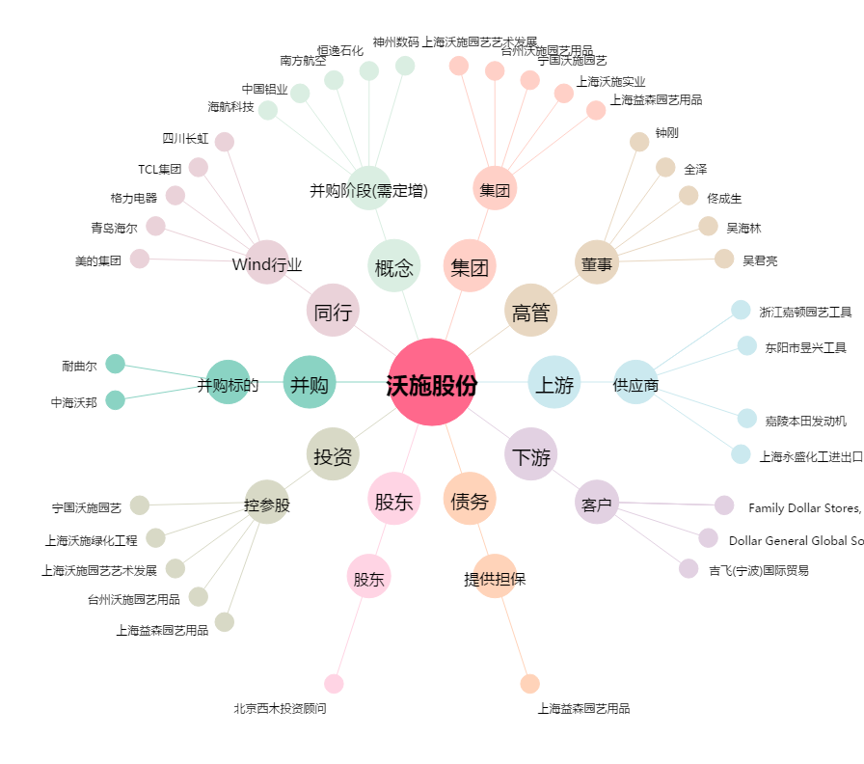
沃施股份[300483.SZ] - 关系概览图

